Plan de Pruebas
Plan de Pruebas Generalistas (Exclusivo para la formacion)

Informacion General
Cliente | Sport 10
Tipo de Proyecto | Sofware de control de inventario, Tienda Calzado
Responsable del Cliente | Edgar Felipe Mosquera Rozo
Lider de Pruebas | Juan Estevan Martinez Portela
Responsable Desarrollo | Breiner Gustavo Rojas Sarabia
Responsable QA | Ivan Mateo Garcia Giraldo
Nombre de la Aplicación o proyecto | Beji

Contexto del Proyecto
El sistema de inventarios BEJI busca facilitar la gestión de los almacenes que existen en la actualidad, implementando un sistema en donde, los administradores o empleados pueden realizar , consultas, modificaciones, en inventarios, registro de ventas por empleados. Esto le permitirá a los involucrados realizar una gestión más óptima del almacén. Se busca con el software que sea adaptable a cualquier tipo de empresa, micro, mediana o macro, que requiera un sistema de inventarios.

Analisis de Riesgos
1. Identificar |  |  | 2. Evaluar |  |  | 3. Plan accion
Riesgos de Proyecto
Riesgo |  | Causa | Impacto | Probabilidad | Nivel de Riesgo | Plan de Accion o Mitigación
No realizar las pruebas en los tiempos establecidos. |  | Inestabilidad en el Ambiente de Pruebas | 3 | 2 | 6 | Notificar a los desarrolladores la inestabilidad del ambiente de prueba.
Inestabilidad de las Redes |  | Problemas con el Provedor | 3 | 1 | 3 | Tener a disponibilidad un canal alterno de las redes.
Cambio de Alcance |  | Mala comunicación con el cliente | 3 | 2 | 6 | Mejora de la comunicación mediante metodos de habla y escucha.
Finalización de soporte del proveedor |  | Finalización de contrato. | 1 | 3 | 3 | Seguimiento a las fechas de garantia y extención del contrato
Mala estimacion de los tiempos |  | Problemas de planificación y cronograma | 2 | 2 | 4 | Usar técnicas de estimación adecuadas

Riesgos de Producto
Riesgo |  | Causa | Impacto | Probabilidad | Nivel de Riesgo | Plan de Accion o Mitigación
Demoras en tiempo de ejecucón y respuesta. |  | Falta de desempeño de la pagina web | 3 | 3 | 9 | Pruebas de performance
Falla en soporte por ingreso de numero de usuarios simultaneos |  | Ingresos de usuarios simultaneos | 2 | 2 | 4 | Pruebas de carga y estrés
No poder reconocer la adecuacion funcional de la interfaz del producto |  | Diseños de interfaz no amigable y falta de guia en el aplicativo | 2 | 1 | 2 | Verificar Diseño de la pagina web

Fechas
Recursos
Alcance
Restricciones
 | Descripcion |  | Fijo | Ajustable
Fechas: | Fecha de accion 15 Fecha Entrega: 11/11/2025 |  |  | x

Alcance: | Cumplimiento de las historias de usuarios (HU001 RESERVA DE VUELOS) |  | x

Recursos | Edgar Mosquera,Juan Martinez, Ivan Gacia, Breiner Rojas |  | x

Estrategia de Pruebas Enfocandose mas a estrategia de diseño y estrategia de ejecucion de pruebas
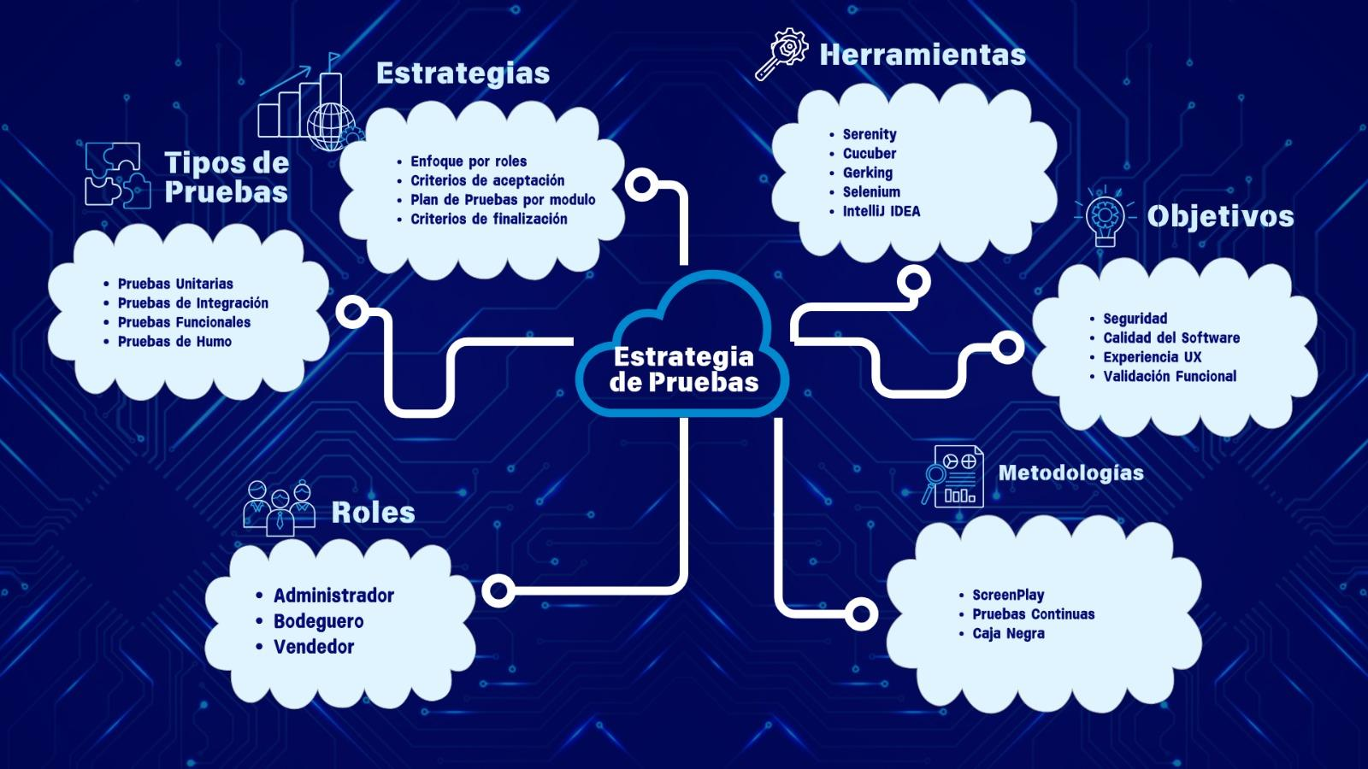

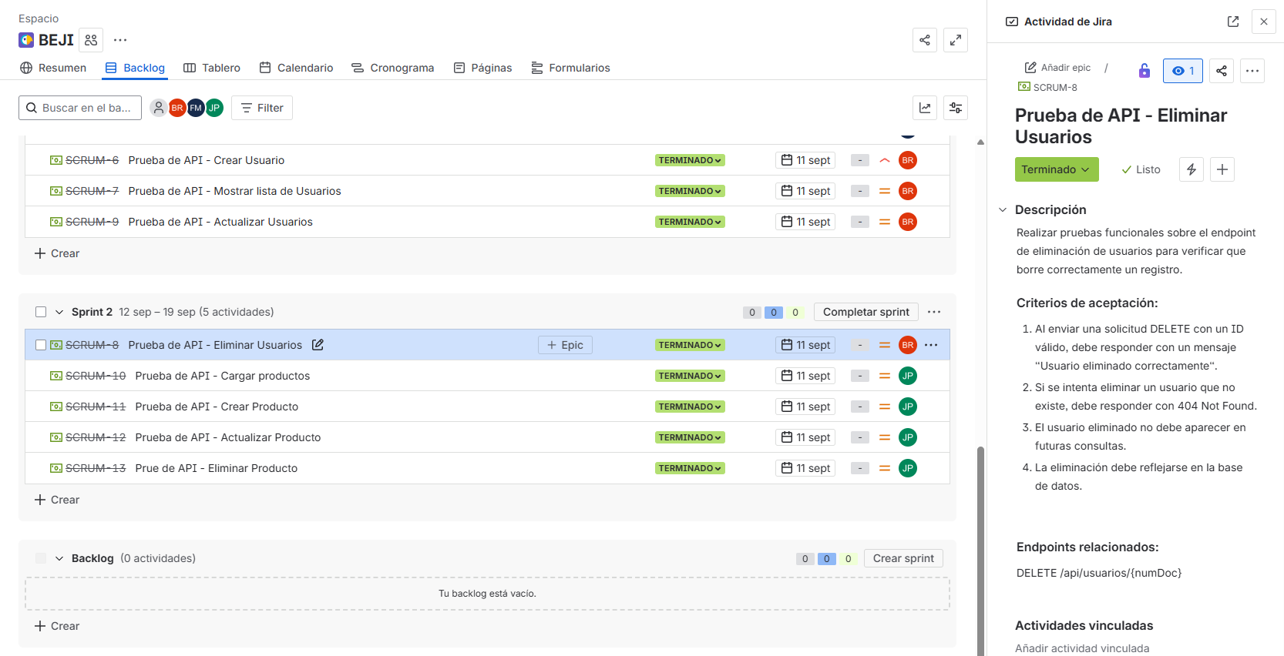
Ejemplo
Alcance de Pruebas
Aspectos a realizar en el alcance:
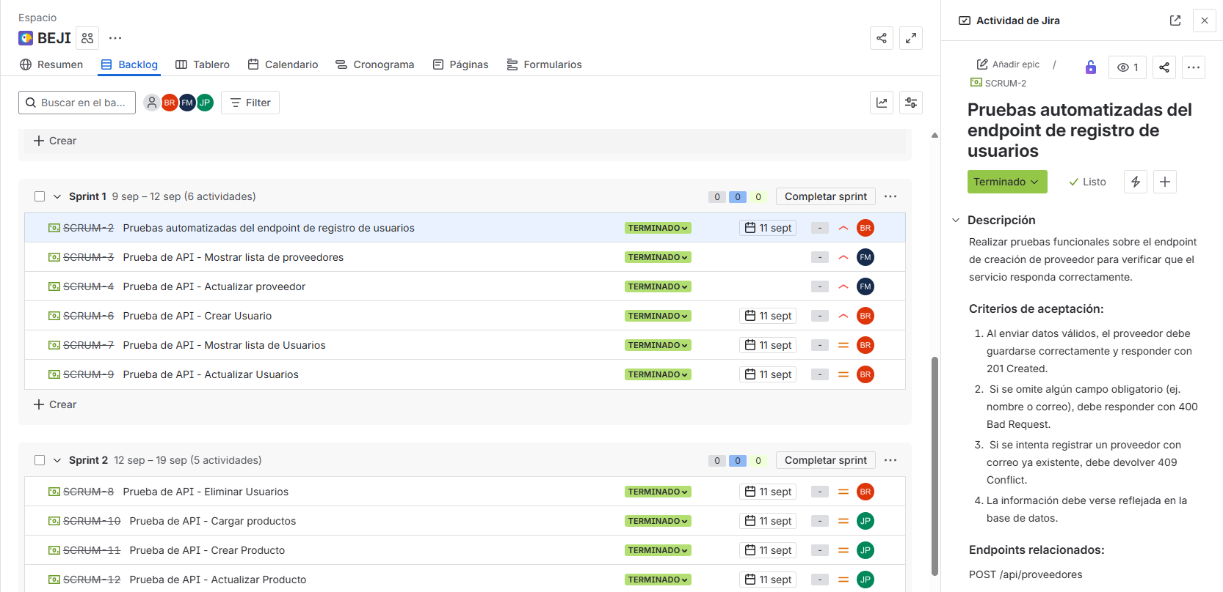 Sprint 1 : Pruebas modulos Proveedores, Usuarios
Ejemplo
Ejemplo
Ejemplo
Ejemplo
Ejemplo
Sprint 2 : Pruebas modulo Productos, Usuarios
Sprint 3: Test automatizacion registro Usuarios, productos, proveedor, venta. |  | 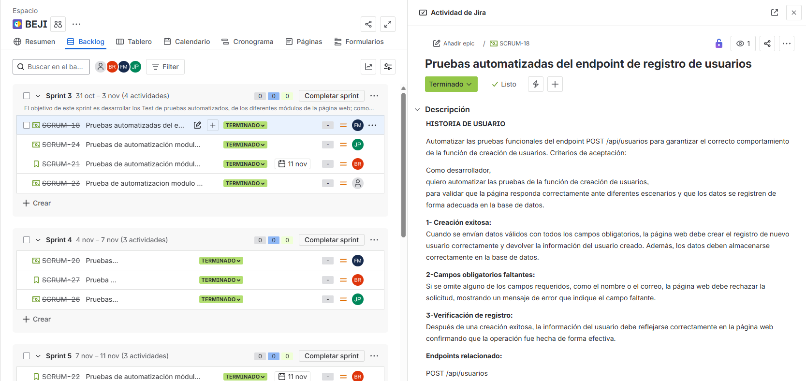
Sprint 4: Test automatizacion eliminar Usuarios, productos, proveedor, venta. |  | 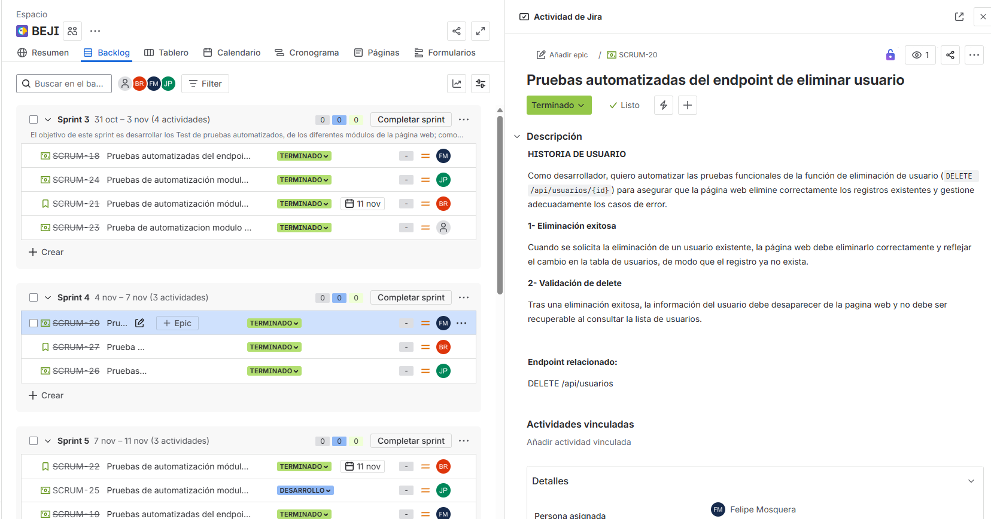
Sprint 5: Test automatizacion editar Usuarios, productos, proveedor, venta. |  | 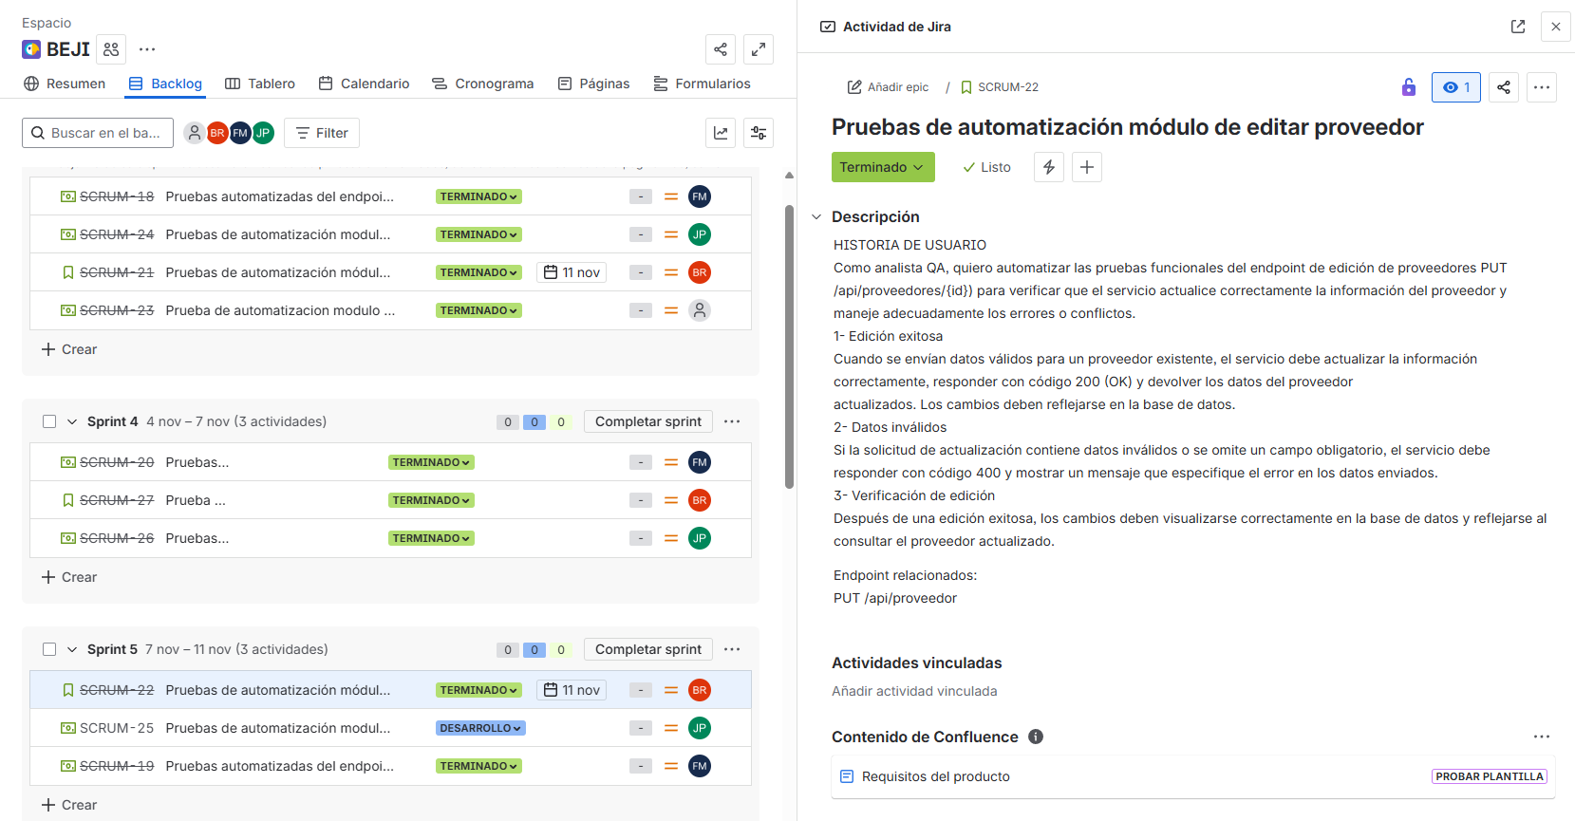
Ejemplo
Ejemplo
Fuera de alcance de pruebas:

Fuera de alcance de Pruebas:
 | Dispositivos moviles: no se realizaran pruebas
 | Trazabilidad

Criterios
Criterios de Entrada / Supuestos:

1. La pagina web este desarrollada.
2.Los requisitos están aprobados y conostituyen el alcance del proyecto.
3. Los documentos están completos y validados antes de inicio de pruebas.
4. Las HU ya estan definidas y aprobadas.

